상품제안서
워터맨헤미스피어스텐레스스틸만년필 | 상품코드: S22322

 |  |  |  |  |  |  | 02-713-8555 | www.synergygift.co.kr
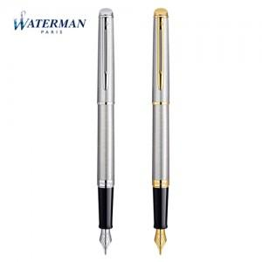

【상세/제작정보】

【인쇄/포장옵션】 | 레이저 / 포장지포장

【공급단가】 | 수량 | 10~ | 50~ | 100~ | 300~ | 500~
*VAT별도 | 단가 | 148,500원 | 146,120원 | 142,560원 | 138,990원 | 136,620원

【상품 URL】 | https://www.synergygift.co.kr:443/src/goods_detail.php?gdno=22322

